Sheet1
1. 준비작업
* 쿼리문 참조

2 .Snowflake 월간 청구서
- 각 계정에는 월별 청구서에 요약된 요금 정보를 제공
- 월별 청구서에는 스토리지 요금, 데이터 전송 비용 및 소비된 크레딧이라는 계정단
세 가지 요금이 포함된다.
- ACCOUNTADMIN 으로 설정해야한다.
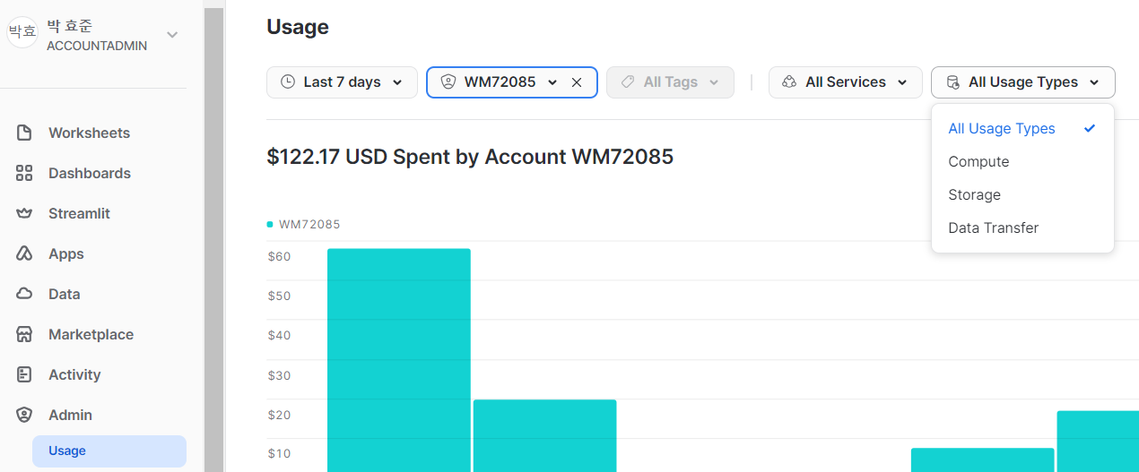

3. 스토리지 비용
- 월 스토리지 요금은 계정에 모든 데이터의 주기적인 스냅샷을 기반으로 한 달에 사요된 평균
테라바이트를 기준으로 계산된다.
- 선불 결제 시 큰 폭의 스토리지 가격 할인을 받을 수 있다.
- 어떤 지역이 지연시간을 최소화하고 필요한 모든 기능에 대한 액세스를 제공할 수 있는지 고려해야한다.
- 나중에 데이터를 다른 지역으로 이동하기로 결정하면 데이터 전송 비용이 발생한다는 점이 있다.
- 히스토리 테이블에서 유지되지 않는 임시 테이블을 더 많이 사용하면 데이터 저장 비용을 줄일 수 있다.

4. 데이터 전송 비용
- 저장된 데이터가 동일한 클라우드 플랫폼 내에서 한 지역에서 다른 지역으로 전송 되거나
데이터 클라우드 외부로 전송될 때 계산된다.

5. 소비된 컴퓨팅 크레딧
- 리소스 소비 측정은 크레딧으로 지불 / 단일 컴퓨팅 노드에서 1시간 동안 사용한 것과 같다
- 1크래딧은 1시간에 해당하지만 가상 웨어하우스에 대한 실제 과금 금액을 가상 웨어하수는 최소 1분 단위로 초당 기준
- 크레딧 소비 기준
* 가상 웨어하우스 실행할때
* 클라우드 서비스 계층이 작업을 수행할 떄
* 자동 클러스터링 또는 구체화된 뷰 유지 관리와 같은 서버리스 기능 사용할떄
- 크레딧은 웨어하우스 크기를 기바으로 한다. X-small 가상 웨어하우스의 크레딧 소비는 시간당 한 개
- 클라우드 서비스 계층에 사용되는 크레딧은 사용되는 일일 가상 웨어하우스 컴퓨팅의 최대 10%에 대해 무료이다.
- 서비스 계층 소비중 10% 임계값을 초과하는 항목음 과금된다.

6. 가상 웨어하우스 사용량 관리 및 비용절감을 위한 리소스 모니터 생성
- 사용한 만큼만 비용을 지불한다. 그럼 사용하는 양을 모니터링하는게 목표다
- 리소스 모니터에 있는 속성
* 크레딧 한도
* 크레딧 사용량
- 모니터 수준 : 계정 또는 ㅡㄱ정 가상 웨어하우스
- 일정
- 빈도 : 매일, 매주, 매월, 매년, 없음
- 시작 및 종료
* 트리거
- 알림
- 알림 및 일시 중단
- 즉시 알림 및 일시 중단

7. 리소스 모니터 크레딧 한도
- 크레딧으로 명시된 계쩡 수준 리소스 모니터 크레딧 한도는 전체 클라우드 서비스 사용량을 기반으로 한다.
- 웨어하우스 수주 크레딧 한도는 클라우드 서비스에 대한 1일 10% 조정을 고려하지 않는다.
- 리소스 모니터 작업이 즉시 일시 중단으로 설정되어 있고, 가상 웨어하우스에 대한 크레딧 한도 임계값에
도달한 경우, 추가적으로 Snowflake 크레딧은 여전히 소비될 수 있다.
- 예를들어 임계값 100% 대신 95%로 설정하여 크레딧 사용량이 실제 한도를 초과하지 않도록 한다.

8. 리소스 모니터 크레딧 사용량
- 계정 수준 리소스 모니터는 여러분의 계정에서 생성된 가상 웨어하우스의 크레딧 사용량만 제어한다.
- Snowpipe, 자동 클러스터링 또는 구체화된 뷰와 같은 서버리스 기능에 대한 Snowflake 제공 가상 웨어하우스는 해당하지 않는다.

9. 리소스 모니터 알림 및 기타 작업
- 각 리소스 모니터에 대한 5개의 알림 작업, 1개의 일시 중단 작업 및 1개의 즉시 일시 중단 작업 제한이 있다.
- 트리거로 인해 가상 웨어하우스가 일시 중단되면 조건 중 하나가 발생할 떄까지 일시 중단된
가상 웨어하우스를 재개할 수 없다.
1) 리소스 모니터가 더 이상 가상 웨어하우스에 할당되지 않거나 삭제 된다.
2) 모니터에 대한 크레딧 한도 또는 트리거에 대한 크레딧 임계값이 증가한다.
3) 새로운 월별 과금 주기가 시작된다.

10. 할당에 대한 리소스 모니터 규칙
1) 계정 수준에서 계쩡 수준 리소스 모니터를 설정하여 계정의 모든 가상 웨어하우스에 대한 크레딧 사용을
제어 할 수 있다. / 계정 수준 리소스 모니터는 하나만 있을 수 있다.
2) 가상 웨어하우스와 가상 웨어하우스 수준 리소스 모니터 사이에는 일대다 관계가 있다.
각 가상 웨어하우스는 하나의 가상 웨어하우스 수준 리소스 모니터에만 할당할 수 있다.
하나의 리소스 모니터는 하나 이상의 가상 웨어하우스에 할당 될 수 있다 .
3) 리소스 모니터를 생성하려면 크레딧 한도 및 크레딧 사용 속성이 모두 필요한다.
일정이 명시되지 않은 경우 기본 일정이 적용 / 크레딧 한도는 매월 초에 재설정된다.
4) 모니터링 작업을 수행하려면 리소스 모니터를 생성한 후 가상 웨어하우스 또는 계정에 리소스 모니터를 할당해야 한다.

11. 리소스 모니터 생성 및 관리를 위한 DDL 명령
- ACCOUNTADMIN 역할이 아닌 사용자는 두가지 권한이 있어야 한다.
* MODIFY / MONITOR
CRETE RESOURCE MONITOR
- 가상 웨어하우스를 리소스 모니터에 할당
ALTER RESOURCE MONITOR
- 기존 리소스 모니터를 수정
SHOW RESOURCE MONITOR
- 기존 리소스 모니터 보기
DROP RESOURCE MONITOR
- 기존 리소스 모니터 삭제

* 추가 TEST 쿼리문 확이

